Sheet1
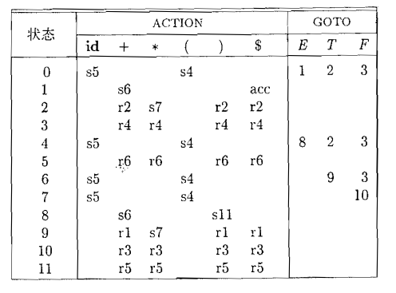

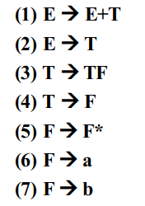

STATE | ACTION |  |  |  |  | GOTO |  |  | STACK | SYMBOL | INPUT | ACTION
 | a | b | + | * | $ | E | T | F | 0 |  | a+ab*$ | s4
0 | s4 | s5 |  |  |  | 1 | 2 | 3 | 04 | a | +ab*$ | r6
1 |  |  | s6 |  | ACC |  |  |  | 03 | F | +ab*$ | r4
2 |  |  | r2 |  | r2 |  |  | 7 | 02 | T | +ab*$ | r2
3 | r4 | r4 | r4 | s8 | r4 |  |  |  | 01 | E | +ab*$ | s6
4 | r6 | r6 | r6 | r6 | r6 |  |  |  | 016 | E+ | ab*$ | s4
5 | r7 | r7 | r7 | r7 | r7 |  |  |  | 0164 | E+a | b*$ | r6
6 | s4 | s5 |  |  |  |  | 9 | 3 | 0163 | E+F | b*$ | r4
7 | r3 | r3 | r3 |  | r3 |  |  |  | 0169 | E+T | b*$ | s5
8 | r5 | r5 | r5 | r5 | r5 |  |  |  | 01695 | E+Tb | *$ | r7
9 | s4 | s5 | r1 |  | r1 |  |  | 10 | 016910 | E+TF | *$ | s8
10 | r3 | r3 | r3 | s8 | r3 |  |  |  | 0169108 | E+TF* | $ | r5
 |  |  |  |  |  |  |  |  | 016910 | E+TF | $ | r3
 |  |  |  |  |  |  |  |  | 0169 | E+T | $ | r1
 |  |  |  |  |  |  |  |  | 01 | E | $ | ACC

